表紙・改定履歴
Webダイレクト販売
ステータス同期バッチ 詳細設計書

© 2020 Sasuke Financial Lab Inc.

変 更 記 録
版数 REV. | 作成更新日 | 変 更 内 容 | 担 当
01 | 2020-10-15 | 初版 | 佐藤
01 | 2020-10-19 | シーケンス図の更新 https://sasuke-fl.backlog.com/view/SASUKE_PROJ_H8739-112 | 佐藤
02 | 2020-10-22 | 10/21のレビュー指摘部分の修正反映 ・商品付加情報の取得条件に「申込完了日時」が入っていることを追加 ・基幹系APIを呼び出したときのエラー対応を明確に記載 ・メール通知を行う部分を削除 ・レスポンス結果のIF変更 | 佐藤
03 | 2020-10-28 | 表記の統一化 ・SELECT対象の項目を明示的にすべて記載 ・取得結果のDTOの物理名をキャメルケースに修正 | 佐藤
04 | 2020-11-09 | ステータス取得APIの流量制限を加筆 エラー応答の表記を統一 処理終了時のexitコードを追記 | 佐藤
05 | 2020-11-12 | ・ダウンロード結果のステータスリストファイルの中身の数をチェックする旨を追記 ・審査同期テーブルを削除。審査・不備・査定・不担保テーブルを追加。 | 佐藤
06 | 2020-11-26 | 審査結果情報を取得する条件にWF工程ステータス「引受不可取消待ち」を追記 | 佐藤
07 | 2020-11-30 | ・ステータス取得API、査定結果取得APIのほか、申込ファイル照会が必要となったため、「申込ファイル照会・査定結果取得・ステータス作成API」の新APIに機能統合、シーケンス図を修正 ・「ステータス同期対象の商品付加情報を取得する」で利用しない項目を削除 ・商品付加.審査ステータスコードの更新処理を削除 ・トランザクション範囲を修正 ・WebAPIからスクリプト実行に変更したため、エラーレスポンスの表記を修正 | 佐藤
08 | 2021-01-04 | シーケンス図およびプロセス詳細の更新 ・ステータス同期対象の条件修正 ・申込ファイル照会APIの１リクエストMAX件数を９９件とする ・審査査定結果を条件によらず全量保存する ・申込情報ファイルの内容をもとに個人および電話番号の上書き保存する | 佐藤
09 | 2021-01-08 | 「UI設計書_インターフェース仕様_申込ファイル照会・査定結果取得・ステータス作成API」の更新に伴い、申込情報ファイルのデータ項目を修正 | 佐藤
10 | 2021-01-13 | シーケンス図およびプロセス詳細の更新 ・「１．ステータス同期対象の商品付加情報を取得する」のクエリ修正 ・「５．申込情報を更新する」を追加 | 佐藤
11 | 2021-01-15 | 「５．申込情報を更新する」の更新対象項目に抜け漏れがあったため修正 | 佐藤
12 | 2021-01-20 | ・シーケンス図で申込ファイル照会APIエラー時にcontinueする内容を追加 ・「５．申込情報を更新する」で商品付加バージョンをアップする処理を削除、商品付加テーブルの審査取得日時の更新を行うように修正 | 佐藤
13 | 2021-01-26 | ・「５．申込情報を更新する」の更新対象の項目を修正 | 佐藤

プロセス
詳細設計 |  |  |  |  |  |  |  |  | 大項目 |  |  | 小項目 |  | 詳細

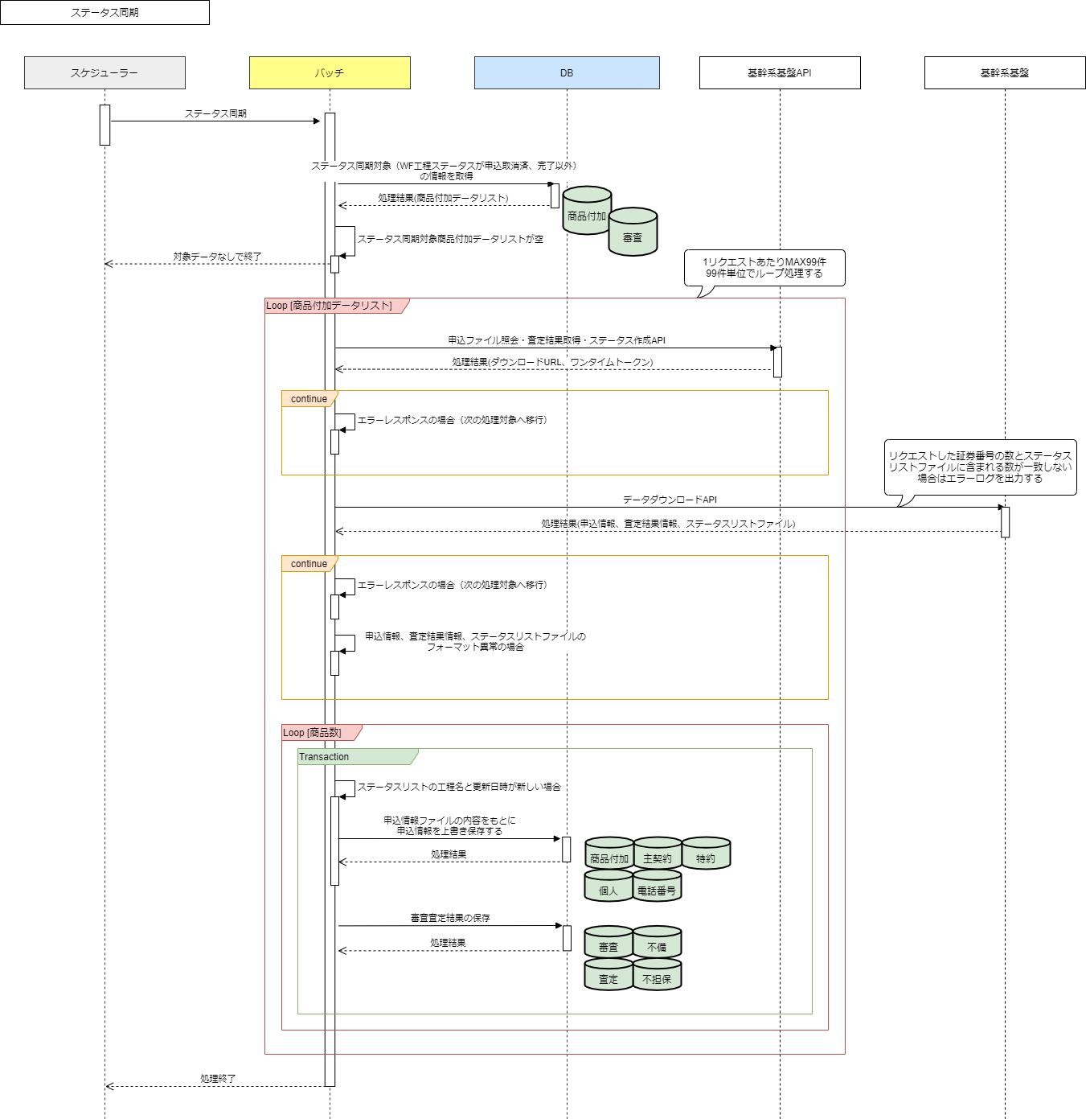
 | シーケンス

 | プロセス詳細
 | １． | ステータス同期対象の商品付加情報を取得する
 |  | SQL |  |  |  |  |  |  |  |  |  |  | パラメータ |  |  | 説明
 |  | SELECT |  |  |  | 商品付加.商品付加ID
 |  |  |  |  |  | 商品付加.商品付加バージョン
 |  |  |  |  |  | 商品付加.証券番号
 |  |  |  |  |  | 商品付加.審査取得日時
 |  |  |  |  |  | 商品付加.契約者個人ID
 |  |  |  |  |  | 商品付加.受取人個人ID
 |  |  |  |  |  | 審査.工程名
 |  | FROM |  |  |  | 商品付加
 |  | INNER JOIN |  |  |  | (
 |  |  |  |  |  |  |  | SELECT 商品付加ID, MAX(商品付加バージョン)
 |  |  |  |  |  |  |  | FROM 商品付加
 |  |  |  |  |  |  |  | GROUP BY 商品付加ID
 |  |  |  |  |  | ) AS 商品付加tmp
 |  |  |  |  |  | ON |  | 商品付加.商品付加ID = 商品付加tmp.商品付加ID
 |  |  |  |  |  | AND |  | 商品付加.商品付加バージョン = 商品付加tmp.商品付加バージョン
 |  | INNER JOIN |  |  |  | 申込
 |  |  |  |  |  | ON |  | 商品付加.申込ID = 申込.申込ID
 |  | LEFT JOIN |  |  |  | ( |  |  |  |  |  |  | ※初回のステータス同期では審査テーブルに情報がないため左外部結合
 |  |  |  |  |  |  |  | SELECT MAX(審査ID), 商品付加ID, 商品付加バージョン
 |  |  |  |  |  |  |  | FROM 審査
 |  |  |  |  |  |  |  | GROUP BY 商品付加ID, 商品付加バージョン
 |  |  |  |  |  | ) AS 審査tmp
 |  |  |  |  |  | ON |  | 商品付加.商品付加ID = 審査tmp.商品付加ID
 |  |  |  |  |  | AND |  | 商品付加.商品付加バージョン = 審査tmp.商品付加バージョン
 |  | LEFT JOIN |  |  |  | 審査
 |  |  |  |  |  | ON |  | 審査.審査ID = 審査tmp.審査ID
 |  | WHERE |  |  |  | 申込.申込完了日時 IS NOT NULL |  |  |  |  |  |  | 申込審査中のみ対象とするための条件
 |  |  |  |  |  | 審査.工程名 NOT IN (【値】) |  |  |  |  |  |  | 申込取消済、完了

 |  | 戻り値 |  |  |  |  | List<商品付加DTO> |  |  |  |  | 備考
 |  | 項目名（和） |  |  |  |  |  |  |  | 項目名（英） | 型 | パラメータ |  |  | 説明
 |  | 商品付加ID |  |  |  |  |  |  |  | productAdditionalId | int | SQL結果.商品付加ID
 |  | 商品付加バージョン |  |  |  |  |  |  |  | productAdditionalVersion | int | SQL結果.商品付加バージョン |  |  | 最新バージョン
 |  | 証券番号 |  |  |  |  |  |  |  | policyNo | String | SQL結果.証券番号
 |  | 審査取得日時 |  |  |  |  |  |  |  | judgementGetDatetime | String | SQL結果.審査取得日時
 |  | 契約者個人ID |  |  |  |  |  |  |  | selfIndividualId | int | SQL結果.契約者個人ID
 |  | 受取人個人ID |  |  |  |  |  |  |  | receiverIndividualId | int | SQL結果.受取人個人ID
 |  | 工程名 |  |  |  |  |  |  |  | processName | String | SQL結果.工程名

 |  | 商品付加データが存在しない場合は、バッチ処理を終了する。

 | 以下、リスト＜商品付加DTO>の９９件を１ブロック単位としてループ処理を実施する。
 | ２． | 申込ファイル照会・査定結果取得・ステータス作成API（以下、申込ファイル照会APIと呼称）を実行する
 |  | API呼び出し |  |  |  |  | 申込ファイル照会API |  |  |  |  | 備考
 |  | 項目名 |  |  |  |  |  |  |  | 項目名（英） | 型 | 引数 |  |  | 説明
 |  | 証券記号番号リスト |  |  |  |  |  |  |  | planDetail.policyNo | String | リスト＜商品付加DTO.証券番号＞ |  |  | MAX99件
 |  | ファイル種別キー |  |  |  |  |  |  |  | file_type_key | String | "D003"固定

 |  | 戻り値 |  |  |  |  | 申込ファイル照会結果オブジェクト |  |  |  |  | 備考
 |  | 項目名（和） |  |  |  |  |  |  |  | 項目名（英） | 型 | パラメータ |  |  | 説明
 |  | ダウンロードURL |  |  |  |  |  |  |  | download-url | String
 |  | ワンタイムトークン |  |  |  |  |  |  |  | onetime-token | String

 |  | 申込ファイル照会APIコール前に流量制限チェックを行う。チェックにエラーがある場合は、エラーログを出力し、次の処理ブロックへ移行する。
 |  | ※流量制限チェックの詳細については共通設計書を参照

 |  | 申込ファイル照会APIがエラーを返却した場合は、以下の通りエラーハンドリングを行う。
 |  | 申込ファイル照会APIのレスポンス結果 |  |  |  |  |  |  |  |  |  | エラーハンドリング方法
 |  | エラーコード |  |  |  |  |  |  |  | エラー内容
 |  | EAC001 |  |  |  |  |  |  |  | ファイル種別キーが未定義のものである |  | エラー回復不能のためエラーログを出力し、次の処理ブロックへ移行する。
 |  | EAC002 |  |  |  |  |  |  |  | アップロードファイルの配置が不可能である |  | 再度、申込ファイル照会APIを実行する。2回目のエラーが発生した場合は、エラーログを出力し、 次の処理ブロックへ移行する。

 | ３． | 基幹システムからファイルをダウンロードする
 |  | 申込ファイル照会結果オブジェクトのダウンロードURLにワンタイムトークンを付与してリクエスト

 |  | ダウンロードAPIがエラーを返却した場合は、以下の通りエラーハンドリングを行う。
 |  | ダウンロードAPIのレスポンス結果 |  |  |  |  |  |  |  |  |  | エラーハンドリング方法
 |  | エラーコード |  |  |  |  |  |  |  | エラー内容
 |  | EAC003 |  |  |  |  |  |  |  | ワンタイムトークンが存在しない |  | エラー回復不能のためエラーログを出力し、次の処理ブロックへ移行する。
 |  | EAC004 |  |  |  |  |  |  |  | ワンタイムトークンまたはURLが無効である |  | エラー回復不能のためエラーログを出力し、次の処理ブロックへ移行する。

 |  | ダウンロードに成功した場合は、ダウンロードしたZIPファイルを解凍し、申込情報ファイル・査定結果情報ファイル、ステータスリストファイルの内容を読み込む。
 |  | 各ファイルでフォーマット異常があった場合はエラーログを出力し、次の処理ブロックへ移行する。
 |  | ファイル名 |  |  |  |  | 申込情報ファイル |  |  |  |  | 備考 | XML形式ファイル
 |  | 項目名 |  |  |  |  |  |  |  |  | 型 | パラメータ |  |  | 説明
 |  | 申込情報 |  |  |  |  |  |  |  |  | String
 |  |  | レコード |  |  |  |  |  |  |  | String
 |  |  |  | 設計 |  |  |  |  |  |  | String
 |  |  |  |  | 告知書面手続き区分 |  |  |  |  |  | String
 |  |  |  |  | 設計合計保険料円換算額 |  |  |  |  |  | String
 |  |  |  |  | 計算基準日 |  |  |  |  |  | String
 |  |  |  |  | 販売商品コード |  |  |  |  |  | String
 |  |  |  |  | 証券記号番号 |  |  |  |  |  | String
 |  |  |  |  | 保険証券郵送区分 |  |  |  |  |  | String
 |  |  |  |  | 申込年月日 |  |  |  |  |  | String
 |  |  |  |  | 申込データ種別 |  |  |  |  |  | String
 |  |  |  |  | 契約日に関する特則 |  |  |  |  |  | String
 |  |  |  |  | 死亡保険金受取人複数指定フラグ |  |  |  |  |  | String
 |  |  |  | 主契約 |  |  |  |  |  |  | String
 |  |  |  |  | 標準約款コード |  |  |  |  |  | String
 |  |  |  |  | 該当約款コード |  |  |  |  |  | String
 |  |  |  |  | 保険期間種別 |  |  |  |  |  | String
 |  |  |  |  | 保険期間 |  |  |  |  |  | String
 |  |  |  |  | 給付金額（保険金額） |  |  |  |  |  | String
 |  |  |  |  | 払込期間種別 |  |  |  |  |  | String
 |  |  |  |  | 払込期間 |  |  |  |  |  | String
 |  |  |  |  | 払込方法（回数） |  |  |  |  |  | String
 |  |  |  |  | 払込経路 |  |  |  |  |  | String
 |  |  |  |  | 保険料 |  |  |  |  |  | String
 |  |  |  |  | 危険選択方法 |  |  |  |  |  | String
 |  |  |  |  | リビング・ニーズ特約有無 |  |  |  |  |  | String
 |  |  |  |  | 保険料払込免除特約有無 |  |  |  |  |  | String
 |  |  |  |  | 入院給付金支払限度日数型区分 |  |  |  |  |  | String
 |  |  |  |  | 手術給付金支払倍率区分 |  |  |  |  |  | String
 |  |  |  |  | 特定疾病支払日数無制限特則 |  |  |  |  |  | String
 |  |  |  |  | 収納方法流用有無 |  |  |  |  |  | String
 |  |  |  |  | 収納方法流用元証券番号 |  |  |  |  |  | String
 |  |  |  |  | 保障範囲型区分 |  |  |  |  |  | String
 |  |  |  |  | 初回給付金支払倍率型区分 |  |  |  |  |  | String
 |  |  |  |  | 保険料払込免除特約種類 |  |  |  |  |  | String
 |  |  |  | 特約 |  |  |  |  |  |  | String
 |  |  |  |  | 標準約款コード |  |  |  |  |  | String
 |  |  |  |  | 該当約款コード |  |  |  |  |  | String
 |  |  |  |  | 保険期間種別 |  |  |  |  |  | String
 |  |  |  |  | 保険期間 |  |  |  |  |  | String
 |  |  |  |  | 給付金額（保険金額） |  |  |  |  |  | String
 |  |  |  |  | 払込期間種別 |  |  |  |  |  | String
 |  |  |  |  | 払込期間 |  |  |  |  |  | String
 |  |  |  |  | 保険料 |  |  |  |  |  | String
 |  |  |  |  | 入院給付金支払限度日数型区分 |  |  |  |  |  | String
 |  |  |  |  | 保障範囲の型 |  |  |  |  |  | String
 |  |  |  |  | 初回給付金支払倍率型区分 |  |  |  |  |  | String
 |  |  |  | 契約者 |  |  |  |  |  |  | String
 |  |  |  |  | 個人／法人区分 |  |  |  |  |  | String
 |  |  |  |  | 個人契約者カナ氏名 |  |  |  |  |  | String
 |  |  |  |  | 個人契約者漢字氏名 |  |  |  |  |  | String
 |  |  |  |  | 契約者生年月日 |  |  |  |  |  | String
 |  |  |  |  | 契約者性別 |  |  |  |  |  | String
 |  |  |  |  | 契約者職業 |  |  |  |  |  | String
 |  |  |  |  | 契約者職種 |  |  |  |  |  | String
 |  |  |  |  | 契約者仕事の内容 |  |  |  |  |  | String
 |  |  |  |  | 契約者勤務先 |  |  |  |  |  | String
 |  |  |  |  | 契約者郵便番号 |  |  |  |  |  | String
 |  |  |  |  | 自宅都道府県名（漢字） |  |  |  |  |  | String
 |  |  |  |  | 自宅市区町村名（漢字） |  |  |  |  |  | String
 |  |  |  |  | 自宅町域名（漢字） |  |  |  |  |  | String
 |  |  |  |  | 自宅補助住所（漢字） |  |  |  |  |  | String
 |  |  |  |  | 契約者電話番号 |  |  |  |  |  | String
 |  |  |  |  | 契約者携帯電話番号 |  |  |  |  |  | String
 |  |  |  |  | 契約者メールアドレス１ |  |  |  |  |  | String
 |  |  |  |  | 年収区分 |  |  |  |  |  | String
 |  |  |  | 被保険者 |  |  |  |  |  |  | String
 |  |  |  |  | 契約者との続柄 |  |  |  |  |  | String
 |  |  |  | 受取人 |  |  |  |  |  |  | String
 |  |  |  |  | 受取人入力区分 |  |  |  |  |  | String
 |  |  |  |  | 受取人カナ氏名 |  |  |  |  |  | String
 |  |  |  |  | 受取人漢字氏名 |  |  |  |  |  | String
 |  |  |  |  | 受取人生年月日 |  |  |  |  |  | String
 |  |  |  |  | 受取人性別 |  |  |  |  |  | String
 |  |  |  |  | 被保険者との続柄 |  |  |  |  |  | String
 |  |  |  |  | 受取割合 |  |  |  |  |  | String
 |  |  |  | 指定代理請求人 |  |  |  |  |  |  | String
 |  |  |  |  | 指定代理請求人指定区分 |  |  |  |  |  | String
 |  |  |  |  | 指定代理請求人カナ氏名 |  |  |  |  |  | String
 |  |  |  |  | 指定代理請求人漢字氏名 |  |  |  |  |  | String
 |  |  |  |  | 被保険者との続柄 |  |  |  |  |  | String
 |  |  |  | 取扱報告書 |  |  |  |  |  |  | String
 |  |  |  |  | 取扱報告書完了日 |  |  |  |  |  | String
 |  |  |  | 告知 |  |  |  |  |  |  | String
 |  |  |  |  | 告知日 |  |  |  |  |  | String
 |  |  |  | 担当募集人 |  |  |  |  |  |  | String
 |  |  |  |  | 主担当事務所コード |  |  |  |  |  | String
 |  |  |  |  | 主担当募集人コード |  |  |  |  |  | String
 |  |  |  |  | 主担当代理店コード |  |  |  |  |  | String
 |  |  |  |  | 主担当募集人登録番号 |  |  |  |  |  | String

 |  | ファイル名 |  |  |  |  | 査定結果情報ファイル |  |  |  |  | 備考 | XML形式ファイル
 |  | 項目名 |  |  |  |  |  |  |  |  | 型 | パラメータ |  |  | 説明
 |  | 査定結果 |  |  |  |  |  |  |  |  | String
 |  |  | レコード |  |  |  |  |  |  |  | String
 |  |  |  | 証券記号番号 |  |  |  |  |  |  | String
 |  |  |  | プロダクトコード |  |  |  |  |  |  | String
 |  |  |  | 標準約款コード |  |  |  |  |  |  | String
 |  |  |  | 該当約款コード |  |  |  |  |  |  | String
 |  |  |  | 該当約款バージョン |  |  |  |  |  |  | String
 |  |  |  | 査定結果コード |  |  |  |  |  |  | String
 |  |  |  | 保険料払込免除特約有無 |  |  |  |  |  |  | String
 |  |  |  | 保障範囲の型 |  |  |  |  |  |  | String
 |  |  |  | 不担保種別コード１ |  |  |  |  |  |  | String
 |  |  |  | 不担保部位・傷病コード１ |  |  |  |  |  |  | String
 |  |  |  | 不担保期間コード１ |  |  |  |  |  |  | String
 |  |  |  | 不担保予備コード１ |  |  |  |  |  |  | String
 |  |  |  | 特別条件内容１ |  |  |  |  |  |  | String
 |  |  |  | 不担保期間１ |  |  |  |  |  |  | String
 |  |  |  | 不担保部位名称１ |  |  |  |  |  |  | String
 |  |  |  | 不担保種別コード２ |  |  |  |  |  |  | String
 |  |  |  | 不担保部位・傷病コード２ |  |  |  |  |  |  | String
 |  |  |  | 不担保期間コード２ |  |  |  |  |  |  | String
 |  |  |  | 不担保予備コード２ |  |  |  |  |  |  | String
 |  |  |  | 特別条件内容２ |  |  |  |  |  |  | String
 |  |  |  | 不担保期間２ |  |  |  |  |  |  | String
 |  |  |  | 不担保部位名称２ |  |  |  |  |  |  | String
 |  |  |  | 不担保種別コード３ |  |  |  |  |  |  | String
 |  |  |  | 不担保部位・傷病コード３ |  |  |  |  |  |  | String
 |  |  |  | 不担保期間コード３ |  |  |  |  |  |  | String
 |  |  |  | 不担保予備コード３ |  |  |  |  |  |  | String
 |  |  |  | 特別条件内容３ |  |  |  |  |  |  | String
 |  |  |  | 不担保期間３ |  |  |  |  |  |  | String
 |  |  |  | 不担保部位名称３ |  |  |  |  |  |  | String
 |  |  |  | 不担保種別コード４ |  |  |  |  |  |  | String
 |  |  |  | 不担保部位・傷病コード４ |  |  |  |  |  |  | String
 |  |  |  | 不担保期間コード４ |  |  |  |  |  |  | String
 |  |  |  | 不担保予備コード４ |  |  |  |  |  |  | String
 |  |  |  | 特別条件内容４ |  |  |  |  |  |  | String
 |  |  |  | 不担保期間４ |  |  |  |  |  |  | String
 |  |  |  | 不担保部位名称４ |  |  |  |  |  |  | String
 |  |  |  | 不担保種別コード５ |  |  |  |  |  |  | String
 |  |  |  | 不担保部位・傷病コード５ |  |  |  |  |  |  | String
 |  |  |  | 不担保期間コード５ |  |  |  |  |  |  | String
 |  |  |  | 不担保予備コード５ |  |  |  |  |  |  | String
 |  |  |  | 特別条件内容５ |  |  |  |  |  |  | String
 |  |  |  | 不担保期間５ |  |  |  |  |  |  | String
 |  |  |  | 不担保部位名称５ |  |  |  |  |  |  | String
 |  |  |  | 金額制限 |  |  |  |  |  |  | String
 |  |  |  | 金額制限（万円） |  |  |  |  |  |  | String
 |  |  |  | 保険料払込免除特約種類 |  |  |  |  |  |  | String

 |  | ファイル名 |  |  |  |  | ステータスリストファイル |  |  |  |  | 備考 | CSV形式ファイル
 |  | 項目名 |  |  |  |  |  |  |  |  | 型 | パラメータ |  |  | 説明
 |  | 証券番号 |  |  |  |  |  |  |  |  | String
 |  | 工程名 |  |  |  |  |  |  |  |  | String
 |  | 内容点検に回付 |  |  |  |  |  |  |  |  | String
 |  | 入力工程に回付 |  |  |  |  |  |  |  |  | String
 |  | 申込取消状況 |  |  |  |  |  |  |  |  | String | 取消済／取消未済
 |  | 申込変更区分 |  |  |  |  |  |  |  |  | String | 新規／ 承諾／ 切替／ 取消
 |  | 申込データ種類 |  |  |  |  |  |  |  |  | String | ペーパーレス申込／ 機械作成申込
 |  | 紙告知有無 |  |  |  |  |  |  |  |  | String | 有／ 無
 |  | 告知流用有無 |  |  |  |  |  |  |  |  | String | 有／ 無
 |  | 健康診断書入力要否 |  |  |  |  |  |  |  |  | String | 要／ 不要
...

